关系图
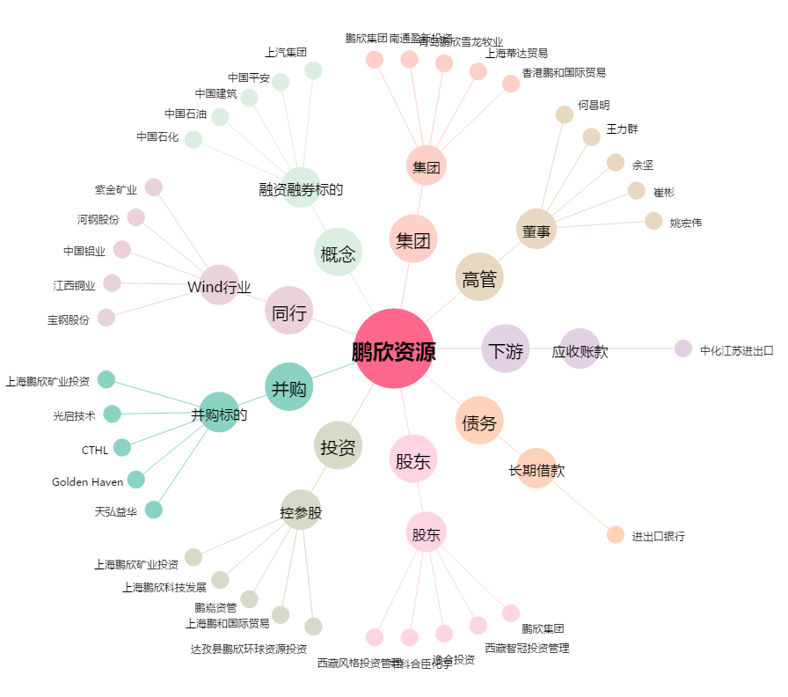
鹏欣资源[600490.SH] - 关系概览图

